Vandgennemstrømning
Dette regneark er et støtteværktøj til "Kvantificering af fosfortab fra N og P vådområder" version oktober 2013. De anvedte henvisninger til afnsit er til afsnit i denne vejledning.
Den nødvendige information intastes i de hvide felter og indgår jf. formlerne præsenteret i vejledningen i beregningene i de lyse farvede felter.
Denne version er opdateret 26-06-2014

Bestemmelse af vandstrømning gennem projektområdet (kapitel 3)

 | Data om projektområdet

 | Projektområdets areal |  |  |  | ha
 | Direkte oplandsareal til projektområde |  |  |  | ha | Bestemmes via GIS procedure jf. afsnit 3.4

 | Årlig nedbør |  |  |  | mm år-1 | Gennemsnitlig årlig nedbør for 10-årig periode baseret på data fra DMI
 | Korrektion af nedbør for læforhold |  |  |  |  | Kendes forholdene ikke, vælges moderat læ
 | Korrigeret årlig nedbør |  |  |  | mm år-1 | Bestemt jf. bilag 2
 | Potentiel fordampning |  |  |  | mm år-1 | Gennemsnitlig årlig potentiel fordampning for 10-årig periode baseret på data fra DMI
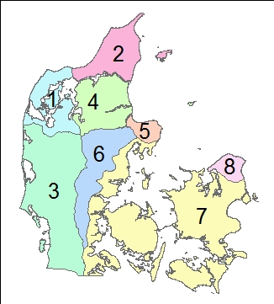
 | Nettonedbør |  |  |  | mm år-1 | Bestemt jf. afsnit 3.5

 | Base flow index (BFI) og overfladenær strømning |  |  |  |  |  |  |  |  | Simplificeret figur 3.3
 | BFI regnes på baggrund af karakteristika for området (jf. afsnit 3.3)

 | Andel af sandjord (js) |  |  |  | % | Bestemmes fra jordbundskort
 | Andelen af humusjord (j9) |  |  |  | % | Bestemmes fra jordbundskort
 | Georegion |  |  |  |  | Bestemmes fra figur 3.3 (mere detaljeret i vejledningen)
 | Beregnet BFI |  |  |  |  | Bestemt jf. afsnit 3.3
 |  |  |  |  |  |  |  |  |  |  |  |  |  | Fosforbalance for projektområdet
 | Overfladenær strømning (QOF) |  |  |  | m3 år-1 | (QOF = (1-BFI) * nettonedbør * oplandsareal)

 | Bestemmelse af vandgennemstrømning (kapitel 3) |  |  |  |  |  |  |  |  |  |  |  |  |  | Fosforfrigivelse fra projektområdet
 | Vandgennemstrømningen bestemmes for hvert prøvefelt. Beregningerne følger beskrivelsen i kapitel 3 |  |  |  |  |  |  |  |  |  |  |  |  |  | Frigivelsen beregnes ud fra proceduren beskrevet i kapitel 6 i vejledning.

 |  |  |  |  |  |  |  |  | Tekstur og permeabilitet bestemmes vha. tabel 2.1
 | ID for prøvefelt | Areal af prøvefelt (ha) | Type af område | Prøvefeltes placering over vandløbets sommer-middelvandstand (jf. afsnit 3.2) |  |  | QOF,areal (afsnit 3.2) (mm år-1) | Grundsvandsdybde (m) | Tekstur | Permeabilitet | Drænings-intensitet (jf. afsnit 3.6) | Drænings-faktor | Gennemstrømning (afsnit 3.2) (Qfelt;mm år-1) |  | ID for prøvefelt | Vægt af ovntørret prøve (kg) |  | Jordkernes længde (m) | Jordkernes radius (m) |  | Volumenvægt (ligning 6.3) (kg m-3) | PBD (0-30 cm) (mg P kg tør jord-1) | FeBD (0-30 cm) (mg Fe kg tør jord-1) | FeBD:PBD (ligning 6.2) molforhold | P-frigivelsesrate (ligning 6.1) (kg P ha-1 mm-1) | Fosfor tab (kg P år-1) | PBD pulje (kg P ha-1) | PBD total (kg P)

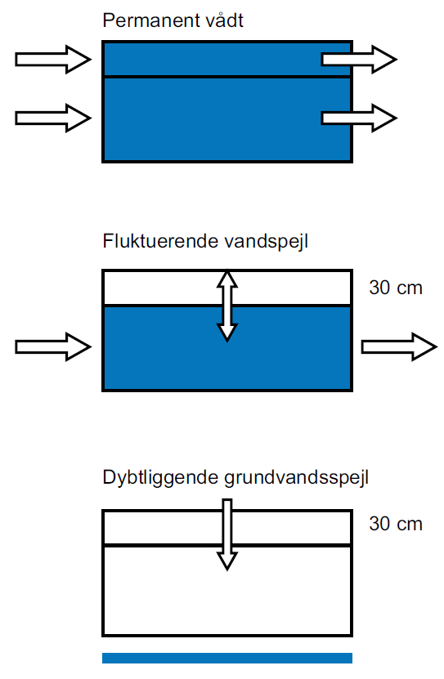
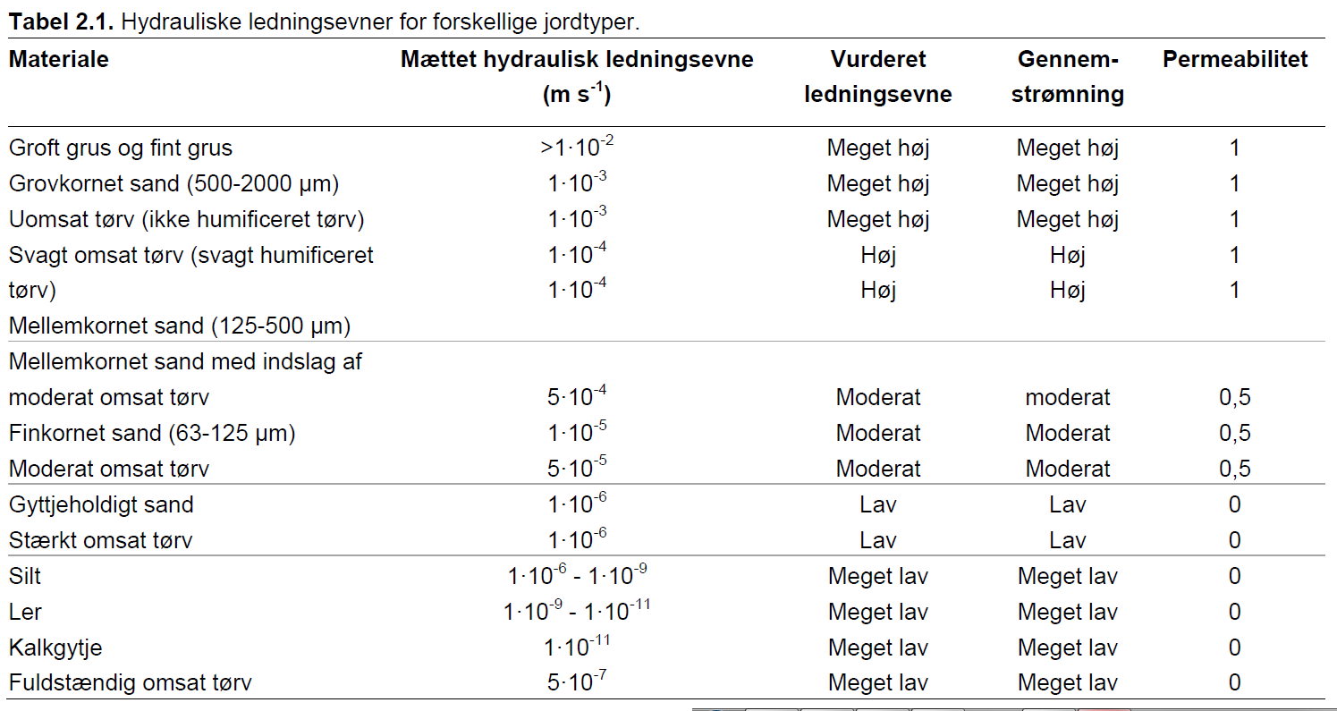
 |  |  |  |  |  |  |  |  |  |  |  |  |  |  |  |  |  |  |  |  |  |  |  |  |  | (areal*Qfelt*frigivelses rate)
 | Type af område |  |  |  | Tabel til bestemmelse af permeabilitet (flere detaljer finde i afsnit 2.2 + 3.7)
 |  |  |  |  |  |  |  |  |  |  |  |  |  |  | Samlet fosfortab fra projektområdet
 |  |  |  |  |  |  |  |  |  |  |  |  |  |  |  |  | kg år-1

 |  |  |  |  |  |  |  |  |  |  |  |  |  |  | Samlet mobil fosfor (PBD) pulje i projektetområdet med risiko for fosfortab
 |  |  |  |  |  |  |  |  |  |  |  |  |  |  |  | 0 | kg

 |  |  |  |  |  |  |  |  |  |  |  |  |  |  | Fosfortilbageholdelse ved sedimentation
 |  |  |  |  |  |  |  |  |  |  |  |  |  |  | Tilbageholdelsen beregnes ud fra proceduren beskrevet i kapitel 4 og 5 i vejledning, og er afhænger af typen af vådområde. Fosfor balancen er beregnet jf. kapitel 8.

 |  |  |  |  |  |  |  |  |  |  |  |  |  |  | Type af projekt
 |  |  |  |  |  |  |  |  |  |  |  |  |  |  | A: Overrisling med drænvand
 |  |  |  |  |  |  |  |  |  |  |  |  |  |  | B: Oversvømmelse med vandløbsvand
 |  |  |  |  |  |  |  |  |  |  |  |  |  |  | C: Sødannelse

 |  |  |  |  |  |  |  |  |  |  |  |  |  |  | A: Overrisling (kapitel 4)
 |  |  |  |  |  |  |  |  |  |  |  |  |  |  | Drænet oplandsareal |  |  |  | ha
 |  |  |  |  |  |  |  |  |  |  |  |  |  |  | Fosfortilbageholdelse |  |  |  | kg P år-1 |  | beregnes ud fra en vejledende værdi på 0.062 kg ha-1 år-1
 |  |  |  |  |  |  |  |  |  |  |  |  |  |  | Fosforbalance |  |  |  | kg P år-1

 |  |  |  |  |  |  |  |  |  |  |  |  |  |  | B: Oversvømmelse (kapitel 5)
 |  |  |  |  |  |  |  |  |  |  |  |  |  |  | Vandløbstype
 |  |  |  |  |  |  |  |  |  |  |  |  |  |  | 1: Oplandsareal <10 km2, dog min. 2 km2
 |  |  |  |  |  |  |  |  |  |  |  |  |  |  | 2: Oplandsareal 10-100 km2
 |  |  |  |  |  |  |  |  |  |  |  |  |  |  | 3: Oplandsareal >100 km2

 |  |  |  |  |  |  |  |  |  |  |  |  |  |  | Der må maks. regnes sedimentation for et område op til |  |  |  |  |  | meter fra vandløbet (oversvømmet areal)
 |  |  |  |  |  |  |  |  |  |  |  |  |  |  | Oversvømmet areal bestemmes efter kapitel 5 i vejledningen - manuel eller modelberegnet

 |  |  |  |  |  |  |  |  |  |  |  |  |  |  | Manuelt beregnet oversvømmet areal
 |  |  |  |  |  |  |  |  |  |  |  |  |  |  | Vandløbsstrækning |  |  |  | m | Længde af vandløbsstrækning grænsende op til projektområdet
 |  |  |  |  |  |  |  |  |  |  |  |  |  |  | Bredde for sedimentationsområde |  |  |  | m
 |  |  |  |  |  |  |  |  |  |  |  |  |  |  | Oversvømmet areal |  |  |  | ha

 |  |  |  |  |  |  |  |  |  |  |  |  |  |  | Modelberegnet oversvømmet areal
 |  |  |  |  |  |  |  |  |  |  |  |  |  |  | Modelberegnet oversvømmet areal |  |  |  | ha
 |  |  |  |  |  |  |  |  |  |  |  |  |  |  | Oversvømmelseshyppighed |  |  |  | antal dage år-1

 |  |  |  |  |  |  |  |  |  |  |  |  |  |  | Dage med oversvømmelse |  |  |  | dage

 |  |  |  |  |  |  |  |  |  |  |  |  |  |  | Forventet tab af partikelbundet fosfor fra oplandet (beregnes med lingning 2, kapitel 5)
 |  |  |  |  |  |  |  |  |  |  |  |  |  |  | Årsafstrømning |  |  |  | mm år-1
 |  |  |  |  |  |  |  |  |  |  |  |  |  |  | Qflom |  |  |  | mm år-1
 |  |  |  |  |  |  |  |  |  |  |  |  |  |  | Andel sandjord i opland (S) |  |  |  | %
 |  |  |  |  |  |  |  |  |  |  |  |  |  |  | Andel landbrugsjord i opland (A) |  |  |  | %
 |  |  |  |  |  |  |  |  |  |  |  |  |  |  | Hældning på vandløb (SL) |  |  |  | ‰ eller m/km
 |  |  |  |  |  |  |  |  |  |  |  |  |  |  | Andel af eng/mose i opland (EM) |  |  |  | %
 |  |  |  |  |  |  |  |  |  |  |  |  |  |  | Partikelbundet P (PP) |  |  |  | kg P ha-1 år-1
 |  |  |  |  |  |  |  |  |  |  |  |  |  |  | Fosfordeponeringsrate |  |  |  | kg P oversvømmet ha-1 dag-1
 |  |  |  |  |  |  |  |  |  |  |  |  |  |  | Fosfordeponering |  |  |  | kg P år-1
 |  |  |  |  |  |  |  |  |  |  |  |  |  |  | Fosforbalance |  |  |  | kg P år-1

 |  |  |  |  |  |  |  |  |  |  |  |  |  |  | C: Sødannelse (kapitel 8)
 |  |  |  |  |  |  |  |  |  |  |  |  |  |  | I søer er sammenhængen mellem tilbageholdelsen af fosfor og vandets opholdstid modelmæssigt beskrevet af bl.a. Vollenweider 1976 (kapitel 8 i vejledningen).

 |  |  |  |  |  |  |  |  |  |  |  |  |  |  | Fosforkoncentration i indløb (Pindløb) |  |  |  | mg P L-1
 |  |  |  |  |  |  |  |  |  |  |  |  |  |  | Volumen af sø |  |  |  | m3
 |  |  |  |  |  |  |  |  |  |  |  |  |  |  | Vandføring til sø |  |  |  | m3 år-1
 |  |  |  |  |  |  |  |  |  |  |  |  |  |  | Opholdstid |  |  |  | år
 |  |  |  |  |  |  |  |  |  |  |  |  |  |  | Fosforkoncentration i sø (Psø) |  |  |  | mg P L-1
 |  |  |  |  |  |  |  |  |  |  |  |  |  |  | Årligt tilført P |  |  |  | kg P år-1
 |  |  |  |  |  |  |  |  |  |  |  |  |  |  | Årligt fraført P |  |  |  | kg P år-1
 |  |  |  |  |  |  |  |  |  |  |  |  |  |  | Foforretention |  |  |  | kg P år-1 |  | Negativ værdi indikerer fosforfrigivelse
 |  |  |  |  |  |  |  |  |  |  |  |  |  |  | Fosforbalance |  |  |  | kg P år-1

 |  |  |  |  |  |  |  |  |  |  |  |  |  |  | NB! For søer med veldifineret ind- og udløb med diffusiv udveksling af fosfor mellem søsediment og vandsøjlen. I disse tilfælde skal der tages særskilt kontakt
 |  |  |  |  |  |  |  |  |  |  |  |  |  |  | til Naturstyrelsen for fastlæggelse af betydningen af denne proces.

